Dependenc y N° Recursos29042022
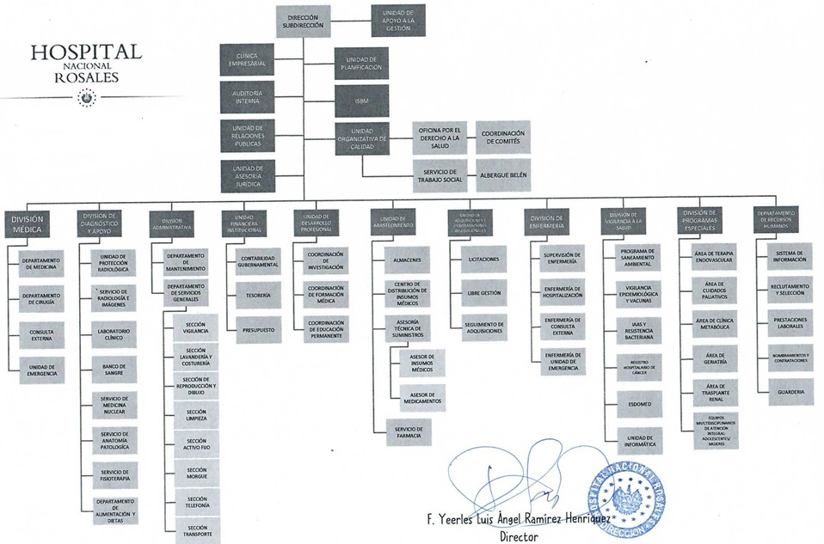

DEPENDENCIA | COMPETENCIAS Y FACULTADES (MISION) | N ° DE RECURSOS POR DEPENDENCIA
 |  | N° DE PLAZAS POR RECURSO | M | H
Dirección y Subdirección | Planear, organizar, dirigir y controlar todas las actividades que conlleva el funcionamiento del Hospital Nacional Rosales. | 8 | 5 | 3
Unidad de Asesoria Jurídica. | Brindar servicios de asesoria en materia jurídica, en los procesos de toma de decisiones de la Institución, apoyando para la solución de problemas en el ámbito jurídico que afronte el hospital. | 6 | 4 | 2
Unidad de Auditoría Interna | Unidad encargada de evaluar el cumplimiento de las políticas y procedimientos internos establecidos por la Institución, así mismo el cumplimiento de la normativa emitida por la Corte de Cuentas de la República y demás entes fiscalizadores, encaminada a mejorar los controles internos contribuyendo asi con la calidad de atención que se brinda al paciente como parte integrante de la misión del Hospital Nacional Rosales. | 6 | 3 | 3
Unidad de Planificación | Unidad asesora de la Dirección, responsable de realizar procesos analíticos y de toma de decisiones a efecto de orientar adecuada y oportunamente los recursos asignados para el logro de los objetivos Institucionales. | 4 | 2 | 2
Unidad Organizativa de Calidad | Garantizar que el servicio médico hospitalario se preste con calidad, igualdad en el acceso, oportunidad, eficiencia y eficacia a los usuarios. | 5 | 3 | 2
 | Oficina por el Derecho a la Salud | 4 | 3 | 1
 | Servicio de Trabajo Social | 11 | 9 | 2 | Garantizar que los procedimientos que involucren el uso de fuentes de radiaciones Ionizantes en el Hospital nacional Rosales, estén debidamente autorizados, en cuanto a protección y seguridad radiológica tanto para el personal ocupacionalmente expuesto, como para los pacientes y público en general.
Departamento de Recursos Humanos | Planificar, organizar, dirigir y controlar los procesos que integran el Sistema de Recursos Humanos, garantizando la aplicación de normas, reglamentos y procedimientos establecidos para la gestión y el control de los mismos en el nivel hospitalario, con el propósito de contribuir en la prestación de servicios de salud con transparencia, eficacia y oportunidad, a través de una fuerza laboral calificada y empoderada, de acuerdo con los objetivos institucionales. | 4 | 3 | 1
 | Sistemas de Información de Recursos Humanos | 6 | 3 | 3
 | Reclutamiento y Selección de Personal | 2 | 1 | 1
 | Nombramientos y Contrataciones de Personal | 3 | 3 | 0
 | Prestaciones Laborales | 1 | 0 | 1
 | Guardería | 6 | 5 | 1
Unidad de Relaciones Públicas | Servir de apoyo a todas las áreas del Hospital en cuanto a la comunicación institucional interna y externa, proyectando la imagen hospitalaria en la satisfacción del paciente. | 3 | 2 | 1
Programa ISBM | Clínica de Bienestar Magisterial. | 8 | 8 | 0
 | Pabellón de Encamados de Bienestar Magisterial. | 9 | 6 | 3
Unidad Financiera Institucional | Realizar la gestión financiera con economía, eficiencia y efectividad de los recursos financieros institucionales; en cumplimiento de las disposiciones legales y técnicas vigentes y proporcionar información actualizada y oportuna para la toma de decisiones. Con las siguientes áreas de gestión: | 3 | 3 | 0
 | Contabilidad Gubernamental | 4 | 3 | 1
 | Tesorería | 7 | 2 | 5
 | Presupuesto | 2 | 2 | 0
Unidad de Adquisiciones y Contrataciones Institucional | Realizar las actividades relacionadas con la gestión de adquisiciones y contrataciones de obras, bienes y servicios necesarios para que el Hospital Nacional Rosales cumpla con la función Institucional. | 3 | 3 | 0
 | Libre Gestión | 3 | 1 | 2
 | Licitaciones | 4 | 4 | 0
 | Seguimiento de Adquisiciones | 1 | 1 | 0
Unidad de Desarrollo Profesional | Instancia responsable de coordinar, planificar, ejecutar y evaluar las actividades de educación permanente de sus Recursos Humanos y del desarrollo de los programas de especialidades médicas en estrecha coordinación con las Instituciones formadoras; asi como promover los procesos de investigación, de acuerdo a la Política y al Plan Nacional de Salud, a fin de contribuir a la mejora de la calidad de la prestación de los servicios de salud, acordes a las necesidades de la población.
 | Jefatura de Unidad de Desarrollo Profesional | 3 | 1 | 2
 | Coordinación de Investigación | 1 | 1 | 0
 | Coordinación de Formación Médica | 2 | 1 | 1
 | Coordinación de Educación Permanente | 2 | 2 | 0
Unidad de Abastecimiento. | Implementar el mecanismo para gestionar y dar seguimiento al abastecimiento de los Suministros y Servicios, requeridos por las áreas que conforman el Hospital Nacional Rosales, permitiendo mejorar e implementar los procedimientos que faciliten el registro y formulación de las necesidades. | 5 | 3 | 2
 | Centro de Distribución de Insumos Médicos (CDIM) | 4 | 2 | 2
 | Servicio de Farmacia | 37 | 20 | 17
 | Asesoría Técnica de Medicamentos | 1 | 1 | 0
 | Asesoría Técnica de Insumos y Equipo Médico | 1 | 0 | 1
 | Coordinación de Almacenes (3 almacenes) | 19 | 2 | 17
División Médica y sus Dependencias. | Asegurar el cumplimiento de la misión institucional por medio de la correcta utilización de los recursos médicos, de enfermería, en la aplicación de procesos de atención e interacción con las áreas de diagnóstico, de apoyo y administrativas. Con las siguientes áreas de gestión: | 6 | 4 | 2
 | Departamento de Medicina y sus dependencias | 254 | 134 | 120
 | Departamento de Cirugía y sus dependencias | 287 | 116 | 171
 | Consulta Externa | 31 | 19 | 12
 | Unidad de Emergencia | 23 | 7 | 16
División Administrativa y sus Dependencias. | Proporcionar los Servicios de Mantenimiento, Servicios Generales, Alimentación, Recursos Humanos y Almacenes, optimizando los recursos asignados para contribuir con el funcionamiento de los servicios de atención del Hospital Nacional Rosales. | 11 | 9 | 2
 | Departamento de Servicios Generales (Incluidas sus dependencias) | 222 | 85 | 137
 | Departamento de Mantenimiento (Incluidas sus dependencias) | 38 | 1 | 37
División de Diagnóstico y de Apoyo Clínico y sus Dependencias. | Facilitar la metodología diagnóstica y los procedimientos terapéuticos, con tecnología acorde a la complejidad y nivel de atención que requieren los pacientes que se atienden en el hospital. En concordancia con las siguientes áreas de gestión: | 1 | 1 | 0
 | Laboratorio Clínico | 59 | 39 | 20
 | Banco de Sangre | 29 | 18 | 11
 | Servicio de Radiología e Imágenes | 50 | 22 | 28
 | Servicio de Patología | 26 | 14 | 12
 | Medicina Nuclear | 7 | 5 | 2
 | Medicina Física y Rehabilitación | 15 | 13 | 2
 | Oficial de Protección Radiológica | 2 | 1 | 1
 | Departamento de Alimentación y Dietas | 56 | 38 | 18
División de Epidemiología y sus Dependencias. | Asesora a la Dirección, a partir del empleo de estrategias y metodologías propias de la Epidemiología y Salud Pública, a fin de que la Institución cumpla su misión en función de los usuarios, con eficiencia, eficacia, efectividad y especialmente calidad. | 7 | 7 | 0
 | Estadística y Documentos Médicos | 28 | 15 | 13
 | Unidad de Informática | 12 | 4 | 9
División de Enfermería | Planificar, organizar, coordinar, dirigir y controlar las actividades técnico administrativas de enfermería, para asegurar la atención integral del paciente, a través de la aplicación del proceso administrativo, de acuerdo a normas y procedimientos establecidos, contribuyendo con la satisfacción y recuperación de la salud del paciente y estimulando el desarrollo personal y profesional de los recursos humanos. | 816 | 671 | 145
 |  | 2168
** NOTA: El número de recursos es por persona en las diferentes Unidades Organizativas. Es importante mencionar que NO se han incluido los recursos que desempeñan funciones en las diferentes Unidades Organizativas y que se encuentran Destacados en este Centro Hospitalario y que provienen de FOSALUD y Otras Instituciones. No se Incluyen plazas Vacantes

